商品説明シート
提出〆切
7月31日（木）
必着
商品説明シート ＪＦＣ大分農商工商談会

記入例をご確認のうえ、赤枠内をご入力ください（商品が複数ある場合は、商品ごとに作成してください。）。
※ 当該内容は商談会の冊子に掲載いたします。また、商談会事務局による内容確認はいたしませんので誤りのないようご記入ください。
１ 商品内容
フリガナ
商品名

提供可能時期 （プルダウンメニューから選択してください） |  |  |  | 賞味期限 （食品のみ）

希望小売価格 （税抜） |  |  |  | 発注から納品まで の所要期間

ロット |  | 出荷最小単位 |  |  |  | 出荷最大単位

主なターゲット （年齢・性別等）

主な販売（納品） 実績 |  |  |  |  |  |  | PL保険加入の 有無

コンセプト・ 商品特徴・ 利用方法 （箇条書きでご記入ください） |  | 【商品特徴】 【コンセプト】 【利用方法】

２ 商品写真（写真を貼付してください）
写真① |  |  |  |  | 写真②

 |  |  |  |  |  |  |  | 〇（可）
サンプルの提供可否 ※どちらかをお選びください。 |  |  |  |  |  |  |  | ✕（不可）

３ 企業情報
フリガナ
企業名

フリガナ |  |  |  | フリガナ
代表者氏名 |  |  |  | 担当者氏名
 |  |  |  | 担当者連絡先
会社所在地 | 〒 |  | 大分県

会社電話番号 |  |  |  | ホームページ
 |  |  |  | E-mail

※商品説明シートおよびエントリーシートはエグジビションテクノロジーズ株式会社(商談会運営協力会社)あてメールにてご提出ください。
エグジビションテクノロジーズ株式会社 （担当：辻） E-mail : oita-shodan@exhibitiontech.com

商品説明シート (記入例)
提出〆切
7月31日（木）
必着
商品説明シート ＪＦＣ大分農商工商談会
記入例

記入例をご確認のうえ、赤枠内をご入力ください。

１ 商品内容
フリガナ |  | ｴｰﾋﾞｰｼｰﾃﾞｨｼﾞﾙｼﾉｼﾞｬﾑ
商品名 |  | ABCD印のジャム

提供可能時期 （プルダウンメニューから選択してください） |  | 通年 |  |  |  | 賞味期限 （食品のみ） |  |  | 2か月

希望小売価格 （税抜） |  | 398円 |  |  |  | 発注から納品まで の所要期間 |  |  | 5日

ロット |  | 出荷最小単位 |  | 2ｹｰｽ（1ｹｰｽ20個） |  |  |  | 出荷最大単位 |  |  | 10ｹｰｽ（1ｹｰｽ20個）

主なターゲット （年齢・性別等） |  | 20代以上主婦、ファミリー層

主な販売（納品） 実績 |  | ○✕スーパー、△○百貨店（催事） |  |  |  |  |  |  |  | PL保険加入の 有無 |  | 無

コンセプト・ 商品特徴・ 利用方法 （箇条書きでご記入ください） |  | 【コンセプト】 ・安心な食品を食卓にお届け。 【商品特徴】 ・契約栽培を行っており、こだわりの大分県産素材のみを使用。 ・製造も県内工場ですべて行っており、安心安全の県産素材使用、県内製造。 ・素材の甘さを活かし、糖類の使用率を当社従来品より30%削減。 ・容量は250gで、開栓後風味を損なわないうちに食べ切れる量でご提供。 【利用方法】 ・パンに付けるほか、料理の隠し味にも使える。 ・バニラアイスやパフェ、ヨーグルトなどのデザートにも使用可能。 ・本品を使用したレシピ集を当社HPに掲載(https://www.●●●●)

２ 商品写真（写真を貼付してください）
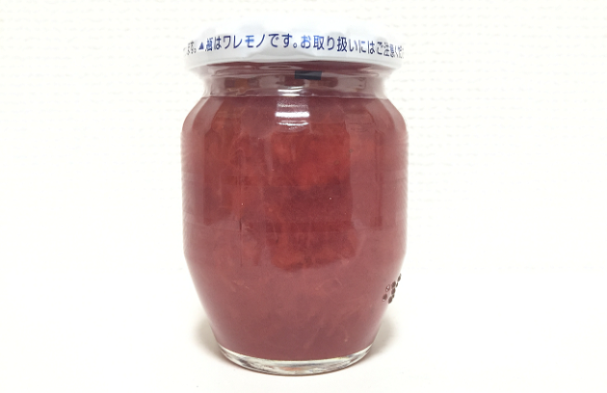 写真① |  |  |  |  |  |  | 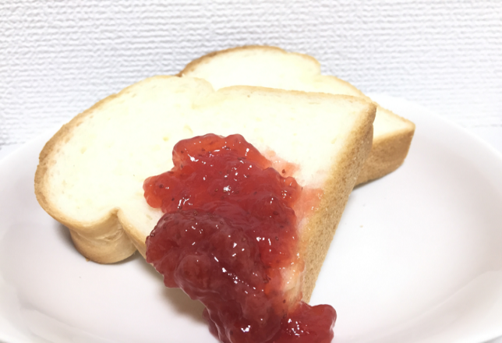 写真②

 |  |  |  |  |  |  |  |  |  |  |  |  | 〇（可）
サンプルの提供可否 ※どちらかをお選びください。 |  |  |  |  | 〇（可） |  |  |  |  |  |  |  | ✕（不可）

３ 企業情報
フリガナ |  | ｴｰﾋﾞｰｼｰﾃﾞｨｰｺｰﾎﾟﾚｰｼｮﾝ
企業名 |  | (株)ABCDコーポレーション

フリガナ |  | ﾆｯﾎﾟﾝ ﾀﾛｳ |  |  |  | フリガナ |  |  | ﾆｯﾎﾟﾝ ｼﾞﾛｳ
代表者氏名 |  | 日本 タロウ |  |  |  | 担当者氏名 |  |  | 日本 ジロウ
 |  |  |  |  |  | 担当者連絡先 |  |  | 090-1234-5678
会社所在地 | 〒 | 123-4567 | 大分県日本市日本町1丁目1番1号

会社電話番号 |  | 097-123-4567 |  |  |  | ホームページ |  |  | https://aaa.aaa.aaa
 |  |  |  |  |  | E-mail |  |  | aaaaaaa@aaa.aa.aa

※商品説明シートおよびエントリーシートは株式会社 (商談会運営協力会社)あてメールにてご提出ください。
エグジビションテクノロジーズ株式会社 （担当：辻） E-mail : oita-shodan@exhibitiontech.com

